상품제안서
무지 조끼형 앞치마 | 상품코드: S42026

 |  |  |  |  |  |  | 02-713-8555 | www.synergygift.co.kr
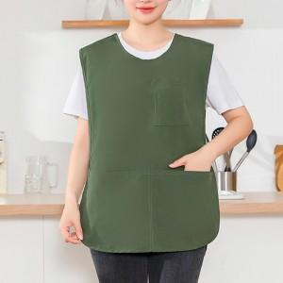

【상세/제작정보】

【인쇄/포장옵션】 | 실크, 스티커 / OPP(비닐)

【공급단가】 | 수량 | 100~ | 300~ | 1,000~ | 3,000~ | 5,000~
*VAT별도 | 그린 | 4,030원 | 3,960원 | 3,870원 | 3,720원 | 3,560원
 | 베이지 | 4,030원 | 3,960원 | 3,870원 | 3,720원 | 3,560원
 | 브라운 | 4,030원 | 3,960원 | 3,870원 | 3,720원 | 3,560원
 | 블랙 | 4,030원 | 3,960원 | 3,870원 | 3,720원 | 3,560원

【상품 URL】 | https://www.synergygift.co.kr:443/src/goods_detail.php?gdno=42026

